99181 数量单
生产指示单

1.订单概况 | 客户 : ME JANE | 款号：99181 |  |  |  | 总数： | 2400件
 | 交期：2026/2/10离厂 | 款式：灯笼绉裤子
数量单

STYLE# 99181 ORDER# 31117-S1C PO# 待发 |  | STYLE# | S | M | L | XL | 总数
中文 | 英文 | 配比 | 1 | 2 | 2 | 1
巧克力色 | Chocolate Brown#19-1116 tcx (Carafe) | 127669S1C | 200 | 400 | 400 | 200 | 1200
灰褐色 | Taupe#15-1306 tcx (Oxford Tan) 或 14-4501 tcx (Taupe Silver)(描述待色卡确认后订） | 127670S1C | 200 | 400 | 400 | 200 | 1200

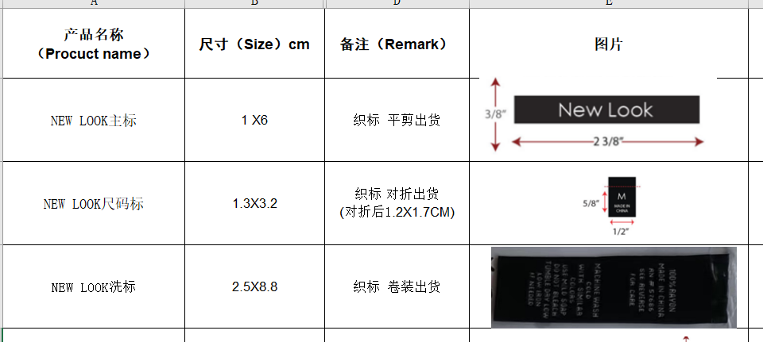
 |  |  |  |  |  |  | 2400

